PQ-1 şərt
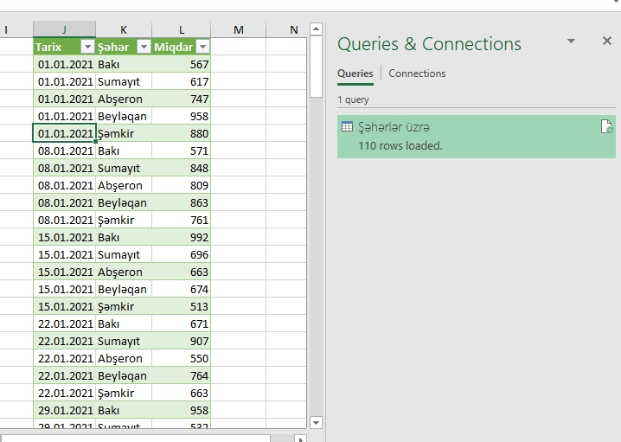
PQ-1 səhifəsindəki datadan istifadə edərək şəkildəki kimi sorğu yaradın :
A sütunu Tarix və Şəhər adlı iki sütuna bölünməlidir. Cəmi yazılan sətirlə silinməlidir. Sorğunun adı "Şəhərlər üzrə"yə dəyişilməlidir.

PQ-2 şərt
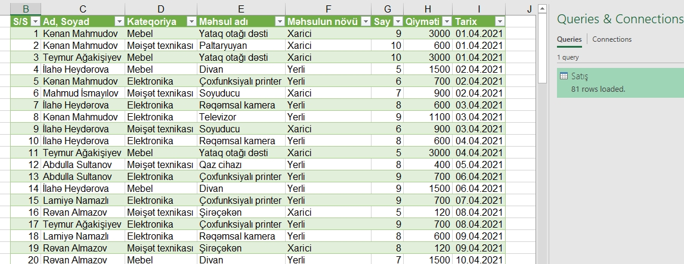
PQ-2 səhifəsində məlumatları təmizləmək və nizamlamaq lazmdır. Şəkildəki görünüşü almağa çalışın.
Qeyd: sütun sayına, tarixin formatına diqqət edin

PQ-3 şərt
"Data1" faylındakı məlumatı birləşdirin, Pivot Table qurun və cədvəldə növü üzrə məhsulların satış məbləğini göstərin:
Şəhər və Kateqoriya sütunu üzərindən slicer tətbiq edin
Qeyd: Cədvəldəki məlumatların number formatlarına fikir verin

PQ-4 şərt
"Data" qovluğunda olan excel fayllarındakı məlumatları birləşdirin, Pivot Table qurun və cədvəldə illər-aylar üzrə məhsul miqdarını göstərin:

